CRC V 1A
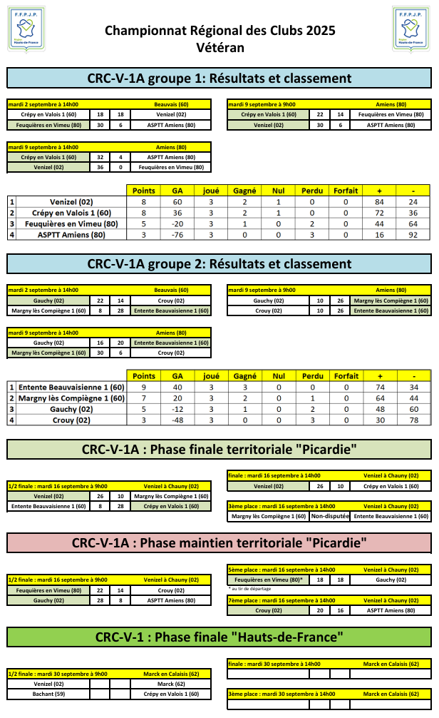

Voici le classement définitif:
1. Venizel - qualifié pour la phase finale régionale et maintenu CRC-1 en 2026
2. Crépy en Valois 1 - qualifié pour la phase finale régionale et maintenu CRC-1 en 2026
3. Margny Lès Compiègne 1 - maintenu CRC-1 en 2026
4. Entente Beauvaisienne 1 - maintenu CRC-1 en 2026
5. Feuquières en Vimeu - maintenu CRC-1 en 2026
6. Gauchy - relégué en CDC
7. Crouy - relégué en CDC
8. ASPTT Amiens - relégué en CDC

